R
線別 | Defect 名稱 | 圖片或MAP | 結果 | 處理過程 | 補充 | 發生點日期 | Construction time
CNVR21 | R_P集中 | 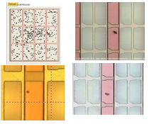 | VCD抽氣不足造成 |  |  | 2022-11-24
CNVR18 | REMAIN | 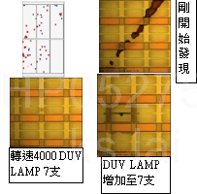 | CFDV PRCN DUV LAMP更換, 轉速調降至4000 DUV LAMP 7支 |  |  | 2022-11-24
CNVR29 | Thinner | 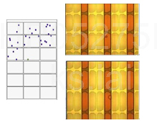 | CFCT加裝胖胖瓶 | CFCT 管路內有氣泡 |  | 2022-11-24
CNVR 21 | PIN_HOLE | 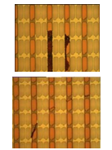 | PM HP SHUTTER 口 DUMMY RUN塗佈不曝光 | PM HP時溫度降溫後昇溫， 上蓋昇華物附著不完全掉落玻璃上， 負光阻藉由曝光將昇華物遮住部分顯影掉， 未完全被昇華物遮住的部分則弱曝後形成焦黑狀。 |  | 2022-11-25
CNVR21 | R_P、R_Gel | 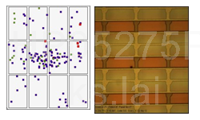 | 調節CFCT Slow Vacuum 時間與阻尼器 | VCD Slow Vacuum 速度過快， 產生Defect |  | 2022-11-25
CNVR29 | 全面性不明MURA | 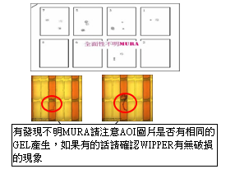 | WIPPER發現破損嚴重， 重新更換並確認WIPPER刮拭狀況→OK | CFCT NOZZLE卡光阻髒污導致塗佈異常， 檢查後發現WIPPER已破損嚴重， 無法刮除NOZZLE光阻髒污 |  | 2022-11-25
CNVR29 | 疑似突沸 | 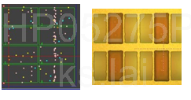 | 確認光罩有無清洗紀錄，並檢查光罩狀況→清洗光罩 | 周保完, 重作RTC下片確認AOI反應全面性疑似突沸， MAP圖無集中在中央的趨勢，下多組VCD參數皆無效， 最後確認ALIN發現光罩上有白霧狀不明的昇華物及髒污， 查PM時光罩未下機清洗， 清洗完光罩後下片確認AOI無發現疑似突沸DEFECT |  | 2022-11-25
CNVR04 | Dirty | 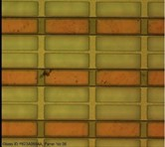 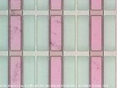 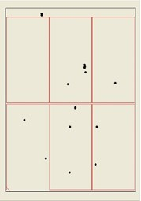 | CFDV Rinse 需要鹼洗 | CFDV純水TANK/管路生菌 1.PRCN 鹼洗-->NG 2.PM CFDV Rinse Tank and change FILITER-->OK IF NG CFDV Rinse 需要鹼洗 |  | 2022-11-24
CNVR29 | Dirty | 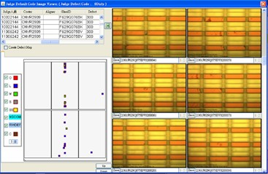 | 疑似CFDV機台相對位置有異物造成不連續性的干涉 , 下刮DVP-1的藥刀，擦拭藥刀背面(有一些凝結物)，以及將藥刀中間管路固定好。 →無再反應Dirty | 依MAP聚集性點位， 針對CFDV機台相對位置， 確認NOZZLE有無異常， 下刮風刀及藥刀， 並擦拭刀類背面及PASS WINDOW。 |  | 2022-11-24
CNVR21 | Dirty | 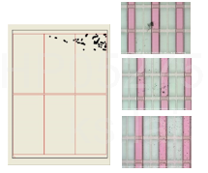 | 降溫確認爐內，GONDOLA橫桿與旁邊的熱風檔片摩擦導致產生金屬磨屑，PM後將該檔板與上下檔板角度一致,確認GAP夠大不會摩擦 OK | 1.CV2反轉位置有變且INLINE AOI掃不到確認OVEN至CV4-2前的機構(包含爐內) 2.有停線保養時請確認OVEN爐內GONDOLA與旁邊的熱風擋板GAP是否OK 與檔板角度是否一致 |    | 2022-11-25
CNVR07 | R_M | 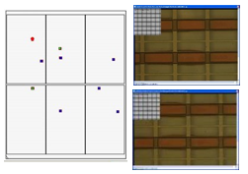 | 確認ALIN L側產出玻璃有固定點位R_M， 輸入座標位置符合ALIN STAGE LIFTER PIN， 檢查發現雙側STAGE LIFTER PIN 平面大部份都掉漆反光現象， 重新用奇異筆點漆後再下10片至AOI確認無發現R_M--OK | 懷疑因為光線打到LIFT PIN的脫漆區，產生的折射或散射造成2次曝光 |  | 2022-11-25
CNVR07 | R-GEL | 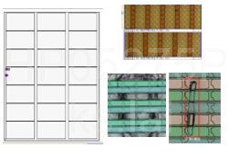 | 1.CHECK CLEANER 風刀發現 風刀上方固定座螺絲有鬆動的現象,將其鎖緊。 2.調整風刀流量 | GLASS END端 有水氣 風刀上方固定座螺絲需上螺絲膠及 MARK 記號 |  | 2022-12-02
CNVR16 | PEELING | 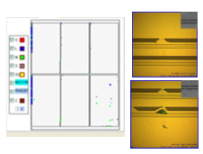 | 調整APERTURE位置及 調降CFDV風刀流量後OK | (1)AOI檢出PEELING非片片有，查無機台共通性 (2)確認位置皆在每一曝的BM邊框附近，疑似ALIN弱曝造成 |  | 2022-12-02
CNVR18 | C18 Judge i偏高固定區域 AD邊中間 | 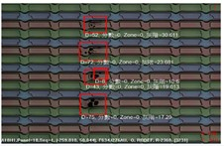 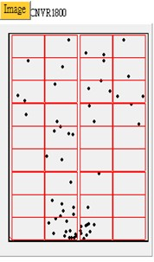 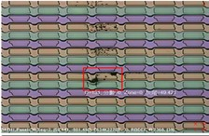 | C18 Judge i偏高， 固定區域有暈Defect釐清, CFCT AD邊 PIN有髒汙, IRCP AD邊中間PIN有磨耗, AD邊那排5支PIN皆有磨耗。 | IR反轉位置有變。 CFCT AD邊 PIN有髒汙執行PM，確認IRCP AD邊中間PIN有磨耗， 導致STAGE上的PIN孔擴孔，AD邊那排5支PIN皆有磨耗，全部換新的備品。 | 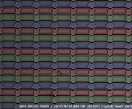 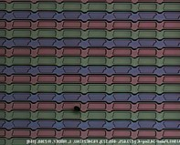 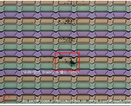 | 2023-04-21 | 2023-04-25

